main
 |  | revisão 4: 1.59 e 22.29 |  | 1.5 e 22.29 |  | 1.47 e 22.29 |  | fixando condensação em 0.75 e 1.45 |  | fixando condensação em 0.8 e 2
 |  | Case | Case | Case | Case | Case | Case | Case | Case
 |  | PONTO MAXIMO 1 SEÇÃO | PONTO MAXIMO 2 SEÇÃO | NOVO PONTO 1 SEÇÃO | NOVO PONTO 2 SEÇÃO | NOVO PONTO 1 SEÇÃO | NOVO PONTO 2 SEÇÃO
 | Weight flow (dry), kg/h | 186967.7 | 155514.3 | 18404.9 | 151563.1 | 177238.1 | 148582.9 | 176832.1 | 132624.1 | 249378.60919 | 199502.88735
 | Inlet Conditions
 | Inlet Pressure, kgf/cm²A | 1.54 | 5.6690743 | 1.5 | 5.58 | 1.47 | 5.5130832992 | 1.45 | 5.1719593678 | 2 | 6.9466266534
 | Temperature, °C | 39 | 40 | 39 | 40 | 39 | 40 | 39 | 40 | 39 | 40
 | Molecular Weight, kg/kmol | 43.14 | 37.65 | 43.14 | 37.76 | 43.14 | 37.85 | 43.14 | 38.29 | 43.136558676 | 36.215049125
 | Inlet volume (dry), m³/h | 73109.11 | 18339.90 | 72861.68 | 18115.75 | 72667.93 | 17942.55 | 73519.69 | 16909.24 | 74654.158425 | 19817.51774
 | Discharge Conditions
 | Pressure, kgf/cm²A | 6.18 | 22.29 | 6.09 | 22.29 | 6.02 | 22.29 | 5.68 | 22.29 | 7.4566266534 | 22.29
 | Temperature, °C | 100.75 | 115.93 | 101.05 | 116.46 | 101.28 | 116.86 | 99.90 | 119.14 | 99.247601363 | 110.91622446
 | Flange Flows
 | Power (gas), kW | 5626 | 5413 | 5493 | 5313 | 5392 | 5237 | 5267 | 4821 | 7216.2761481 | 6544.2725397
 | Shaft Power, kW
 | Speed, rpm | 5354 | 5354 | 5354 | 5354 | 5354 | 5354 | 5354 | 5354 | 5354 | 5354
 | Polytropic head, kJ/kg | 89.1 | 97.9 | 89.9 | 98.9 | 90.6 | 99.6 | 87.6 | 103.4 | 83.510052586 | 85.915553711
 | Polytropic efficiency, % | 82.2 | 78.1 | 82.5 | 78.3 | 82.7 | 78.5 | 81.7 | 79.0 | 80.164541084 | 72.754037678
 | Torque, N.m

 |  | 0.51 | 0.83177 | 0.5100 | 20.8200 | 0.5100 | 0.83832 | 0.5100 | 0.75000

 |  |  |  |  |  |  |  | 49.120020786

 | -0.000017 | 20.308087295 | 5.0944178453 | 0.000000 | 5.0321527778 |  |  |  |  | 20.737266229 | 5.5048660388
 |  |  |  |  |  |  |  |  |  | 0 | 0

 | 51.935460668

Dados de Entrada: | 1.59 kgf/cm² e Pd_2 = 22.29 kgf/cm² |  | Ps_1 =1.5 kgf/cm² e Pd_2 = 22.29 kgf/cm² |  | Ps_1 =1.47 kgf/cm² e Pd_2 = 22.29 kgf/cm² |  | Ps_1 =1.54 kgf/cm² e Pd_2 = 22.29 kgf/cm² |  | fixando condensação em 0.75 e 1.45 |  | fixando condensação em 0.8 e 2
 | 1ª SEÇÃO | 2ª SEÇÃO | 1ª SEÇÃO | 2ª SEÇÃO | 1ª SEÇÃO | 2ª SEÇÃO | 1ª SEÇÃO | 2ª SEÇÃO
Weight flow (dry), kg/h | 193936.3 | 160424.8 | 181404.9 | 151563.1 | 177238.1 | 148582.9 | 186967.7 | 155514.3 | 176832.1 | 132624.1 | 249378.6 | 199502.9
Inlet Conditions
Inlet Pressure, kgf/cm²A | 1.59 | 5.7795075 | 1.5 | 5.58 | 1.47 | 5.5130832992 | 1.54 | 5.6690743 | 1.45 | 5.1719593678 | 2 | 6.9466266534
Temperature, °C | 39 | 40 | 39 | 40 | 39 | 40 | 39 | 40 | 39 | 40 | 39 | 40
Molecular Weight, kg/kmol | 43.14 | 37.52 | 43.14 | 37.76 | 43.14 | 37.85 | 43.14 | 37.65 | 43.14 | 38.29 | 43.14 | 36.22
Inlet volume (wet), m³/h | 73403.65 | 18611.88 | 72861.68 | 18115.75 | 72667.93 | 17942.55 | 73109.11 | 18339.90 | 73519.69 | 16909.24 | 74654.16 | 19817.52
Discharge Conditions
Pressure, kgf/cm²A | 6.29 | 22.29 | 6.09 | 22.29 | 6.02 | 22.29 | 6.18 | 22.29 | 5.68 | 22.29 | 7.46 | 22.29
Temperature, °C | 100.39 | 115.30 | 101.05 | 116.46 | 101.28 | 116.86 | 100.75 | 115.93 | 99.90 | 119.14 | 99.25 | 110.92
Flange Flows
Power (gas), kW | 5793 | 5537 | 5493 | 5313 | 5392 | 5237 | 5626 | 5413 | 5267 | 4821 | 7216 | 6544
Speed, rpm | 5354 | 5354 | 5354 | 5354 | 5354 | 5354 | 5354 | 5354 | 5354 | 5354 | 5354 | 5354
Polytropic head, kJ/kg | 88.0 | 96.8 | 89.9 | 98.9 | 90.6 | 99.6 | 89.1 | 97.9 | 87.6 | 103.4 | 83.5 | 85.9
Polytropic efficiency, % | 81.9 | 77.9 | 82.5 | 78.3 | 82.7 | 78.5 | 82.2 | 78.1 | 81.7 | 79.0 | 80.2 | 72.8

 | 0.82720369991 |  | 0.83549617458 |  | 0.83832342627 |  | 0.83177118372 |  | 0.75 |  | 0.8

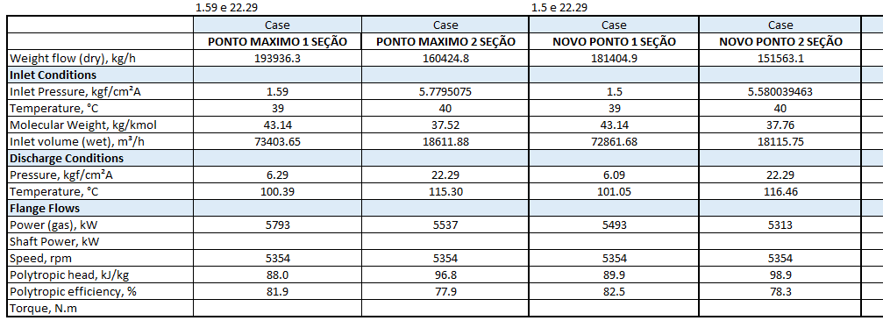

 |  |  |  |  |  |  |  |  |  |  | fixando condensação em 0.75 e 1.45 |  | fixando condensação em 0.8 e 2
 |  |  |  |  |  |  |  |  |  |  | Case | Case | Case | Case

 |  |  |  |  |  |  |  |  |  |  | 176832.1 | 132624.1 | 249378.6 | 199502.9

 |  |  |  |  |  |  |  |  |  |  | 1.45 | 5.1719593678 | 2 | 6.9466266534
 |  |  |  |  |  |  |  |  |  |  | 39 | 40 | 39 | 40
 |  |  |  |  |  |  |  |  |  |  | 43.14 | 38.29 | 43.14 | 36.22
 |  |  |  |  |  |  |  |  |  |  | 73519.69 | 16909.24 | 74654.16 | 19817.52

 |  |  |  |  |  |  |  |  |  |  | 5.68 | 22.29 | 7.46 | 22.29
 |  |  |  |  |  |  |  |  |  |  | 99.90 | 119.14 | 99.25 | 110.92

 |  |  |  |  |  |  |  |  |  |  | 5267 | 4821 | 7216 | 6544

 |  |  |  |  |  |  |  |  |  |  | 5354 | 5354 | 5354 | 5354
 |  |  |  |  |  |  |  |  |  |  | 87.6 | 103.4 | 83.5 | 85.9
 |  |  |  |  |  |  |  |  |  |  | 81.7 | 79.0 | 80.2 | 72.8

